thư gửi KH trích nợ BS
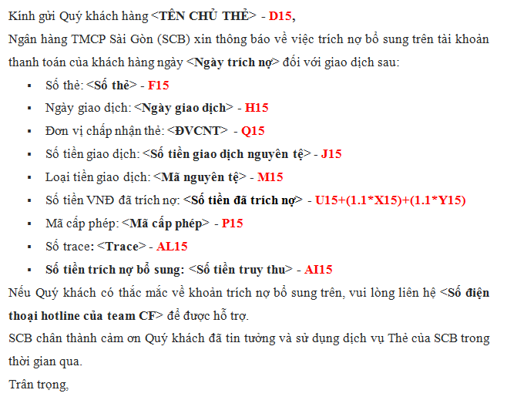
Kính gửi Quý khách hàng <TÊN CHỦ THẺ> - D15, Ngân hàng TMCP Sài Gòn (SCB) xin thông báo về việc trích nợ bổ sung trên tài khoản thanh toán của khách hàng ngày <Ngày trích nợ> đối với giao dịch sau: ▪ Số thẻ: <Số thẻ> - F15 ▪ Ngày giao dịch: <Ngày giao dịch> - H15 ▪ Đơn vị chấp nhận thẻ: <ĐVCNT> - Q15 ▪ Số tiền giao dịch: <Số tiền giao dịch nguyên tệ> - J15 ▪ Loại tiền giao dịch: <Mã nguyên tệ> - M15 ▪ Số tiền VNĐ đã trích nợ: <Số tiền đã trích nợ> - U15+(1.1*X15)+(1.1*Y15) ▪ Mã cấp phép: <Mã cấp phép> - P15 ▪ Số trace: <Trace> - AL15 ▪ Số tiền trích nợ bổ sung: <Số tiền truy thu> - AI15 Nếu Quý khách có thắc mắc về khoản trích nợ bổ sung trên, vui lòng liên hệ <Số điện thoại hotline của team CF> để được hỗ trợ. SCB chân thành cảm ơn Quý khách đã tin tưởng và sử dụng dịch vụ Thẻ của SCB trong thời gian qua. Trân trọng,

